Carte des vins metro
CARTE DES VINS

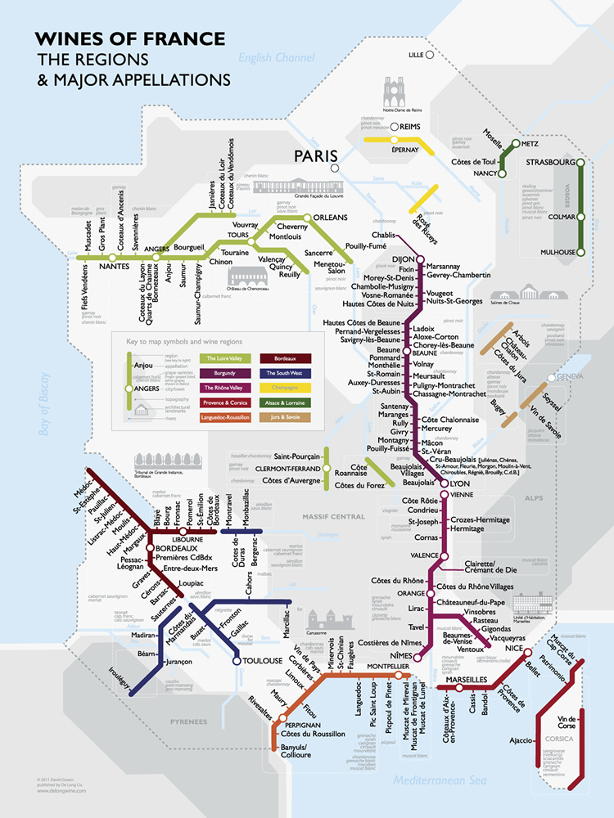

Les vins sélectionnés peuvent contenir les mentions suivantes:

Demeter: vin en agriculture Bio-Dynamique
AB: Vin en agriculture Biologique

